产品资料
金冠产品资料-祥盛经贸 «Золотая корона» — компания «Азиана ОПТ»
Категория | Название продукта | Технические характеристики продукта | цена за кг | Минимальный объём заказа — одна коробка | Размер упаковки/CM （Длина, ширина и высота） | Срок годности | Примечание | Изображение
Карамель | Конфеты «Матча» с жидкой начинкой в форме подушки | 2.5kg*4 | 1115.92 | 200 | 50.5×35×35 | 12 мес | Включает налог, стоимость доставки и таможенный контроль
Карамель | Мягкие конфеты с жидкой начинкой из кокосового молока | 2.5kg*4 | 1115.92 | 200 | 50.5×35×35 | 12 мес | Включает налог, стоимость доставки и таможенный контроль
Карамель | Конфеты в форме подушки с морской солью и молоком | 2.5kg*4 | 1115.92 | 50 | 50.5×35×35 | 12 мес | Включает налог, стоимость доставки и таможенный контроль
Карамель | Красный женьшень в форме подушечки | 2.5kg*4 | 711.15 | 50 | 51×31.5×28 | 12 мес | Включает налог, стоимость доставки и таможенный контроль
Карамель | Твердые конфеты в форме подушки с томатным вкусом | 2.5kg*4 | 711.15 | 50 | 50.5×32×26 | 12 мес | Включает налог, стоимость доставки и таможенный контроль
Карамель | Твердый сахар (карамель) с мёдом и экстрактом зелёной сливы | 2.5kg*4 | 829.21 | 50 | 51×31.5×28 | 12 мес | Включает налог, стоимость доставки и таможенный контроль
Мягкая карамель | Жевательные конфеты с начинкой из дуриана | 2.5kg*4 | 829.21 | 50 | 51×31.5×28 | 12 мес | Включает налог, стоимость доставки и таможенный контроль
Мягкая карамель | Жевательные конфеты "Полная удача" | 2.5kg*4 | 711.15 | 50 | 53×33×28 | 12 мес | Включает налог, стоимость доставки и таможенный контроль
Мягкая карамель | Жевательные конфеты "Счастдивая жизнь" с фруктовым вкусом | 2.5kg*4 | 711.15 | 50 | 53×33×38 | 12 мес | Включает налог, стоимость доставки и таможенный контроль
Карамель | Твёрдые конфеты "Лёд с чёрным кофе и сахаром" | 2.5kg*4 | 980.99 | 50 | 52×32×30 | 12 мес | Включает налог, стоимость доставки и таможенный контроль
Карамель | Конфеты «HI YOU» в форме подушки с начинкой (вкус белого персика) | 2.5kg*4 | 660.55 | 50 | 51×31.5×28 | 12 мес | Включает налог, стоимость доставки и таможенный контроль
Карамель | Конфеты «HI YOU» в форме подушки с начинкой (вкус черники) | 2.5kg*4 | 660.55 | 50 | 51×31.5×28 | 12 мес | Включает налог, стоимость доставки и таможенный контроль
Карамель | Конфеты «HI YOU» в форме подушки с начинкой (вкус маракуйи) | 2.5kg*4 | 660.55 | 50 | 51×31.5×28 | 12 мес | Включает налог, стоимость доставки и таможенный контроль
Снежная нуга | Мягкие конфеты "SOULKISS" с ароматом красного чая и жасмина | 2.5kg*4 | 947.26 | 50 | 57.5*37.5*34 | 12 мес | Включает налог, стоимость доставки и таможенный контроль
Снежная нуга | Мягкие конфеты "SOULKISS" с ароматом улуна и жасминового чая | 2.5kg*4 | 947.26 | 50 | 57.5*37.5*34 | 12 мес | Включает налог, стоимость доставки и таможенный контроль
Снежная нуга | Снежные хрустящие конфеты "Двойное счастье" с клюквой в праздничной упаковке. Свадебный десерт | 2.5kg*4 | 947.26 | 50 | 57.5*37.5*34 | 12 мес | Включает налог, стоимость доставки и таможенный контроль
Нуга | Молочные нуга-конфеты классический вкус | 2.5kg*4 | 947.26 | 50 | 52*32*30 | 12 мес | Включает налог, стоимость доставки и таможенный контроль
Нуга | Молочные нуга-конфеты оригинальный вкус | 2.5kg*4 | 947.26 | 50 | 52*32*30 | 12 мес | Включает налог, стоимость доставки и таможенный контроль
Нуга | Аманда — нуга в форме подушки (со вкусом клюквы) | 2.5kg*4 | 930.40 | 50 | 52*32*30 | 12 мес | Включает налог, стоимость доставки и таможенный контроль
Нуга | Чай с жасмином в стиле масляной живописи, подаваемый в подушке | 2.5kg*4 | 930.40 | 50 | 52*32*30 | 12 мес | Включает налог, стоимость доставки и таможенный контроль
Нуга | Чай с молоком в стиле масляной живописи, подаваемый в подушке | 2.5kg*4 | 930.40 | 50 | 52*32*30 | 12 мес | Включает налог, стоимость доставки и таможенный контроль
Молочная карамель | Двухцветные леденцы с пробиотиками в форме подушки | 2.5kg*4 | 913.53 | 50 | 45.8×28.5×24 | 12 мес | Включает налог, стоимость доставки и таможенный контроль
Молочная карамель | Молочный ирис с красной фасолью в виде подушки | 2.5kg*4 | 913.53 | 50 | 51×31.5×28 | 12 мес | Включает налог, стоимость доставки и таможенный контроль
Молочная карамель | Молочные конфеты "Райли". Молочные продукты импортируются из Новой Зеландии 20% | 2.5kg*4 | 913.53 | 50 | 54*37.5*32 | 12 мес | Включает налог, стоимость доставки и таможенный контроль
Твёрдая конфета | Кофейные конфеты со вкусом капучино на подушке/латте | 2.5kg*4 | 980.99 | 50 | 50×29.5×20.5 | 12 мес | Включает налог, стоимость доставки и таможенный контроль
Твёрдая конфета | 7,2 г Леденец "Чёрный сахар и слива" | 7.2г*20шт*24кор | 12.55 | 200 | 51×29×28.5 | 12 мес | Включает налог, стоимость доставки и таможенный контроль
Шоколад | Шоколад B-POP с хрустящей начинкой | 2.5kg*4 | 1115.92 | 50 | 51×31.5×28 | 12 мес | Включает налог, стоимость доставки и таможенный контроль
Шоколад | Шоколадные шарики Mylikes (треугольная упаковка) | 2.5kg*4 | 933.60 | 50 | 61*38*34 | 12 мес | Включает налог, стоимость доставки и таможенный контроль
Шоколад | Шоколадные шарики Mylikes (средняя упаковка) | 2.5kg*4 | 933.60 | 50 | 61*38*40 | 12 мес | Включает налог, стоимость доставки и таможенный контроль
Печенье | Мягкое печенье с начинкой «Five Black». Начинка из традиционных пяти чёрных ингредиентов для здорового питания. | 4kg | 553.10 | 300 | 50×29.5×20.5 | 12 мес | Включает налог, стоимость доставки и таможенный контроль
Вафли | Вафельные трубочки со вкусом "Тирамису" | 2.5kg*4 | 934.38 | 50 | 50*33*33 | 12 мес | Включает налог, стоимость доставки и таможенный контроль
Вафли | Вафельные трубочки "SOULKISS" с молочным кремом (рисовые) и (таро) | 2.5kg*4 | 934.38 | 50 | 54*37.5*32 | 12 мес | Включает налог, стоимость доставки и таможенный контроль
Вафли | Вафельные трубочки "SOULKISS" в шоколадной глазури, фиолетовый батат + чёрный кунжут | 2.5kg*4 | 934.38 | 50 | 54*37.5*32 | 12 мес | Включает налог, стоимость доставки и таможенный контроль
Леденец | Леденец для мальчиков и девочек с витамином С и кальцием | 1kg*10 | 778.61 | 50 | 50*33*33 | 12 мес | Включает налог, стоимость доставки и таможенный контроль
Леденец | Леденец с молочным вкусом и пребиотиком (белый, синий, красный) | 1kg*10 | 778.61 | 50 | 52×32×30 | 12 мес | Включает налог, стоимость доставки и таможенный контроль
Желе | JG-40 г желе со свежими фруктами (со вкусом апельсин) | 1*5kg | 296.39 | 300 | 32.5×22.5×17.8 | 12 мес | Включает налог, стоимость доставки и таможенный контроль
Желе | JG-40 г желе со свежими фруктами (со вкусом персик) | 1*5kg | 296.39 | 300 | 32.5×22.5×17.8 | 12 мес | Включает налог, стоимость доставки и таможенный контроль
Желе | JG-40 г желе со свежими фруктами (со вкусом клубника) | 1*5kg | 296.39 | 300 | 32.5×22.5×17.8 | 12 мес | Включает налог, стоимость доставки и таможенный контроль
Желе | Питьевое желе со вкусом винограда, 70гр | 1*5kg | 323.87 | 300 | 32.5×22.5×16.8 | 12 мес | Включает налог, стоимость доставки и таможенный контроль | 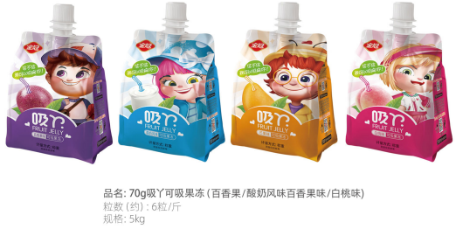
Желе | Питьевое желе со вкусом йогурта, 70гр | 1*5kg | 323.87 | 300 | 32.5×22.5×16.8 | 12 мес | Включает налог, стоимость доставки и таможенный контроль
Желе | Питьевое желе со вкусом манго, 70гр | 1*5kg | 323.87 | 300 | 32.5×22.5×16.8 | 12 мес | Включает налог, стоимость доставки и таможенный контроль
Желе | Питьевое желе со вкусом белый персик, 70гр | 1*5kg | 323.87 | 300 | 32.5×22.5×16.8 | 12 мес | Включает налог, стоимость доставки и таможенный контроль
Желе | JG-30 г фруктово-медового желе с мякотью (со вкусом ананаса) | 1*5kg | 378.84 | 300 | 32.5×23×15 | 12 мес | Включает налог, стоимость доставки и таможенный контроль
Желе | JG-30 г фруктово-медового желе с мякотью (со вкусом мандарин) | 1*5kg | 378.84 | 300 | 32.5×23×15 | 12 мес | Включает налог, стоимость доставки и таможенный контроль
Желе | 25 г фруктового желе Vitality Cool Pie (со вкусом йогурта) | 1*5kg | 296.39 | 300 | 32.5×23×15 | 12 мес | Включает налог, стоимость доставки и таможенный контроль
Желе | 25 г фруктового желе Vitality Cool Pie (со вкусом клубники) | 1*5kg | 296.39 | 300 | 32.5×23×15 | 12 мес | Включает налог, стоимость доставки и таможенный контроль
Желе | 25 г фруктового желе Vitality Cool Pie (со вкусом манго) | 1*5kg | 296.39 | 300 | 32.5×23×15 | 12 мес | Включает налог, стоимость доставки и таможенный контроль
Карамель | 24g Кислые конфеты (карамель) со вкусом клубники | 24g*20袋*12盒 | 22.84 | 200 | 53*34.5*34.5 | 12 мес | Включает налог, стоимость доставки и таможенный контроль | 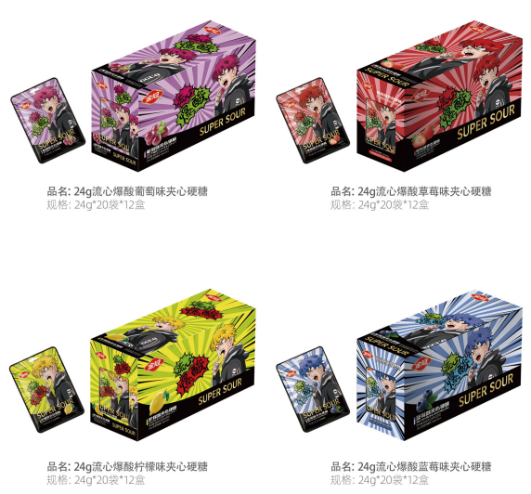
Карамель | 24g Кислые конфеты со вкусом винограда | 24g*20袋*12盒 | 22.84 | 200 | 53*34.5*34.5 | 12 мес | Включает налог, стоимость доставки и таможенный контроль
Карамель | 24g Кислые конфеты со вкусом лимона | 24g*20袋*12盒 | 22.84 | 200 | 53*34.5*34.5 | 12 мес | Включает налог, стоимость доставки и таможенный контроль
Карамель | 24g Кислые конфеты со вкусом колы | 24g*20袋*12盒 | 22.84 | 200 | 53*34.5*34.5 | 12 мес | Включает налог, стоимость доставки и таможенный контроль

